Backlog Produto
Backlog do Produto |  |  |  | Priorização VRDC
Este Backlog é uma sugestão de tarefas baseado nas tarefas do SpinOff , mas pode ser complementado com outras tarefas que forem necessárias para a execução do projeto. Desse modo, basta inserir os casos de uso/histórias específicos do projeto. |  |  |  | A priorização é importante para saber o que entregar primeiro ou desenvolver primeiro. O Owner ou o próprio cliente são importantes nessa decisão. Isso vai ajudar a planejar os Sprints.
Id | Fases | Tarefas (Casos de Uso/Histórias de Usuário/Tarefas do Processo/Outras Tarefas) | Estimativa | Id | Casos de Uso ou Histórias de Usuário | Priorização VRDC
Iniciação |  |  | Horas | Seq. | Descrição | Valor | Risco | Dependência | Complexidade Técnica | Prioridade
1 | Iniciação | Realizar o pré-projeto | 20 | 1 | UC01 | 5 | 0 | 0 | 3 | 8
2 | Iniciação | Criar ambiente do projeto | 1 | 2 | UC02 | 5 | 0 | 0 | 3 | 8
3 | Iniciação | Definir escopo | 10 | 3 | UC03 | 5 | 0 | 0 | 3 | 8
4 | Iniciação | Planejar o projeto | 10 |  |  |  |  |  |  | 0
5 | Iniciação | Aplicar Checlist da fase | 2 |  |  |  |  |  |  | 0
6 | Iniciação | Revisar planejamento | 2 |  |  |  |  |  |  | 0
Elaboração |  |  | 45 |  |  |  |  |  |  | 0
7 | Elaboração | Planejar o Sprint | 5 |  |  |  |  |  |  | 0
8 | Elaboração | Estudar tecnologias | 15 |  |  |  |  |  |  | 0
9 | Elaboração | Preparar Ambiente de Desenvolvimento | 1 |  |  |  |  |  |  | 0
10 | Elaboração | Especificar UC01- Consultar informações limitadas das ações (teste de arquitetura) | 3 |  |  |  |  |  |  | 0
11 | Elaboração | Modelar UC1 e Arquitetura | 2 |  |  |  |  |  |  | 0
12 | Elaboração | Implementar e testar unitariamente U01 | 10 |  |  |  |  |  |  | 0
13 | Elaboração | Criar Guia de Implementação | 2 |  |  |  |  |  |  | 0
14 | Elaboração | Implementar e testar a arquitetura | 5 |  |  |  |  |  |  | 0

15 | Elaboração | Aplicar Checklist da fase | 2
16 | Elaboração | Revisar Planejamento | 3
Construção |  |  | 48
17 | Construção | Planejar o Sprint | 5
18 | Construção | Especificar UC02- Consultar agenda de dividendos | 3
19 | Construção | Modelar UC1 | 2
20 | Construção | Implementar e testar unitariamente U01 | 10
21 | Construção | Projetar Testes UC01 | 5
22 | Construção | Executar Testes UC01 | 1
23 | Construção | Especificar UC03 - Login/Cadastro (autenticação/autorização) | 3
24 | Construção | Modelar UC2 | 2
25 | Construção | Implementar e testar unitariamente U02 | 10
26 | Construção | Projetar Testes UC02 | 5
27 | Construção | Executar Testes UC02 | 1
28 | Construção | Especificar UC04- Manter Carteiras de investimentos | 4
29 | Construção | Modelar UC3 | 3
30 | Construção | Implementar e testar unitariamente U03 | 12
31 | Construção | Projetar Testes UC03 | 5
32 | Construção | Executar Testes UC03 | 2
33 | Construção | Especificar UC5 - Ver estatisticas da carteira | 5
 | Construção | Modelar UC4 | 4
 | Construção | Implementar e testar unitariamente U04 | 12
 | Construção | Projetar Testes UC04 | 5
 | Construção | Executar Testes UC04 | 2
34 | Construção | Aplicar Checklist da fase | 5
35 | Construção | Revisar Planejamento | 5
Transição |  |  | 111
36 | Transição | Planejar o Sprint | 3
37 | Transição | Projetar Testes de Sistema | 10
38 | Transição | Executar Testes de Sistema | 5
39 | Transição | Corrigir Defeitos | 6
40 | Transição | Planejar Implantação (criar Guia de Implantação) | 3
41 | Transição | Elaborar Material de Suporte e Treinamento | 10
42 | Transição | Preparar Ambiente de Produção | 5
43 | Transição | Implantar o Produto no Ambiente de Produção | 5
44 | Transição | Aplicar Checklist da fase | 2
 |  |  | 49
 |  |  | 253

Sprint1
Gráfico BurnDown
Backlog Sprint | Horas estimadas | 2024-09-17 | 2024-09-25 | 2024-10-02 | Dia 4 | Dia 5 | Dia 6 | Dia 7 | Dia 8 | Dia 9 | Dia 10
Realizar o pré-projeto | 20 | 5 | 2
Criar ambiente do projeto | 5 | 3 | 1
Definir escopo | 10 | 2 | 1
Planejar o projeto | 20 | 1 | 5
Aplicar Checlist da fase | 24 | 0 | 2
Revisar planejamento | 24 | 0 | 1

Restante | 103 | 92 | 80
Estimado | 103 | 93 | 82 | 72 | 62 | 52 | 41 | 31 | 21 | 10 | 0
Diferença estimado/planejado | #REF! | #REF! | #REF! | #REF! | #REF! | #REF! | #REF! | #REF! | #REF! | #REF! | 103 | 92 | 80
Percentual executado | #REF! | #REF! | #REF! | #REF! | #REF! | #REF! | #REF! | #REF! | #REF! | #REF! | 0%
Capacidade do Time | 48 | Horas

 |  |  |  |  |  |  |  |  |  |  |  |  | Nome da Planilha | Template - Planejamento e Controle do Projeto.xltx'!Restante

#Estimativa-APF#
APF (Método de estimativa de tamanho de sistema)
Instruções de Preenchimento
As colunas em amarelo escuro são prenchidas durante a contagem e normalmente não são alteradas durante a execução do projeto.
As colunas em amarelo claro são preenchidas durante
As células em branco contém fórmulas e não devem ser editadas
1
2
3
4
Funções de Dados (Arquivo/Tabela) |  | Funções de Transacionais (caso de uso/história) |  | Funções de Dados |  |  |  |  | Fator de Ajuste
Arquivos/Tabelas | Complexidade | Caso de Uso/História | Complexidade | Tipo de Função | Simples | Média | Complexa | Contribuição | Características do sistema | GI
Cliente | Simples | Manter Cliente | Simples | ALI | 2 | 0 | 0 | 8 | Comunicação de Dados | 2
Endereço | Simples |  |  | AIE |  |  |  | 0 | Processamento de Dados Distribuído | 3
 |  |  |  | Funções Transacionais |  |  |  |  | Desempenho | 5
 |  |  |  | Tipo de Função | Simples | Média | Complexa | Contribuição | Utilização de Equipamento | 5
 |  |  |  | EE | 1 |  |  | 3 | Volume de Transações | 1 | x
 |  |  |  | SE |  |  |  | 0 | Entrada de Dados On-line | 5
 |  |  |  | CE | 1 |  |  | 3 | Usabilidade | 4
 |  |  |  | PFNA - Pontos de Função Não Ajustados: |  |  |  | 14 | Atualização On-line | 3
 |  |  |  |  |  |  |  |  | Processamento Complexo | 4
 |  |  |  |  |  |  |  |  | Reusabilidade | 2
 |  |  |  |  |  |  |  |  | Facilidade de Implantação | 1
 |  |  |  |  |  |  |  |  | Facilidade Operacional | 3
 |  |  |  |  |  |  |  |  | Múltiplos Locais e Organizações do Usuário | 3
 |  |  |  |  |  |  |  |  | Manutenibilidade | 5
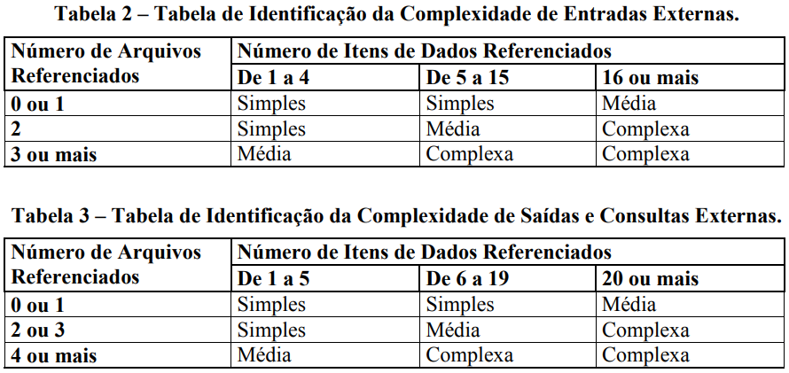
 |  |  |  |  |  |  |  |  | NIT - Nível de Influência Total: | 46
 |  |  |  |  |  |  |  |  | VFA - Valor do Fator de Ajuste: | 1.11
 |  |  |  |  |  |  |  |  | PFA - Pontos de Função Ajustados: | 15.54
 |  |  |  |  |  |  |  |  | Produtividade da Tecnologia Escolhida (hs/pto): | 19
 |  |  |  |  |  |  |  |  | Esforço estimado (Horas): | 295

#Planejamento-APF#
Esta planilha deve ser utilizada como sugestão ou base para o planejamento inicial

Planejamento Estimado |  |  | Estimativa de distribuição de esforço por Fase (horas)
Esforço total estimado | 295 | horas | DISCIPLINAS | Iniciação |  | Elaboração |  | Construção |  | Transição
Ajuste base histórica (margem de erro da estimativa) | 5% | % de erro |  | Horas |  | Horas |  | Horas |  | Horas |  | Totais/Disciplina
Esforço total ajustado | 310 | horas |  | 16 | 5% | 59 | 20% | 192 | 65% | 30 | 10%
Qde de pessoas (Desenvolvedores) | 5 |  | Requisitos | 9 | 55% | 18 | 30% | 23 | 12% | 1 | 5% | 51
Jornada de trabalho (semanal por desenvolvedor) | 40 | horas/semana | Análise e Design | 2 | 15% | 12 | 20% | 19 | 10% | 1 | 5% | 35
Número de semanas por sprint | 8 | semanas | Implementação | 0 | 2% | 12 | 20% | 77 | 40% | 4 | 15% | 93
Capacidade estimada do time/sprint | 1600 | horas | Teste | 1 | 5% | 5 | 8% | 19 | 10% | 3 | 10% | 28
Qde de semanas estimada | 8 | semanas | Implantação | 0 | 0% | 1 | 2% | 10 | 5% | 3 | 10% | 14
Qde de meses estimada | 2 | meses | Desenvolvimento | 12 | 77% | 47 | 80% | 148 | 77% | 13 | 45%
Qde de Sprints sugerido | 1 | Sprints | Gerenciamento de Configuração | 0 | 3% | 5 | 8% | 25 | 13% | 9 | 30% | 39
 |  |  | Gerenciamento de Projeto | 3 | 20% | 7 | 12% | 19 | 10% | 7 | 25% | 37
 |  |  | Gerenciamento do Projeto | 4 | 23% | 12 | 20% | 44 | 23% | 16 | 55%
Análise Financeira |  |  | Totais/Fase | 16 | 100% | 59 | 100% | 192 | 100% | 30 | 100% | 296
Valor hora média desenvolvedor | R$ -
Custo direto | R$ -
Observar a capacidade do time para dimensionar o esforço nos sprints.
Percentual do custo indireto | 0%
Custo indireto | R$ -
Custo total | R$ -
Percentual de lucro desejado | 20%
Valor lucro | R$ -
Preço final | R$ -

